Folha1
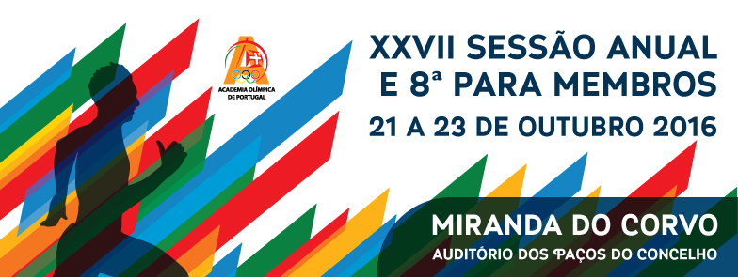

 | ■ |  | Dados Pessoais

 | Nome completo

 | Morada

 |  |  |  |  |  | Localidade

 | Código Postal |  |  | ‐ |  |  |  |  |  | Tel.

 | E-mail |  |  |  |  |  |  |  |  | Tlm.

 | Profissão |  |  |  | Data de nascimento |  |  |  |  |  | ‐ |  | ‐

 | ■ |  | Informações sobre os membros da AOP / participantes em sessões anteriores

 | Membro n.º |  |  | Ano da 1.ª sessão em que participou |  |  |  |  | Local

 | ■ |  | Inscrição e Pagamento

 | Enviar a Ficha de Inscrição e o comprovativo da transferência ou depósito bancário de 25 euros
 | (à ordem de Comité Olímpico de Portugal)
 | BANCO Millenium-BCP, conta nº 45423058054, NIB 0033.0000.45423058054.05

 |  | Depósito em numerário |  |  |  |  | Transferência bancária

 | ■ |  | Recibo

 | Indique os dados para emissão do recibo

 | Nome |  |  |  |  |  | NIF

 | ■ |  | Inscrições e Informação para a Organização:

 | O valor da inscrição inclui: 2 noites de alojamento em quarto duplo, 2 pequenos-almoços, 2 almoços, 2 jantares, pasta com documentação de apoio e diploma de participação.

 | Para os momentos solenes recomenda-se o uso de traje formal. Os demais momentos pressupõem uso de roupa informal.

 | A participação pressupõe a presença e acompanhamento de todo o programa.

 | Para melhor preparação da sessão queira informar:
 |  | Alojamento:
 |  |  | Pretende ficar alojado no decorrer da sessão? |  |  |  |  |  |  | Sim |  |  |  |  | Não
 |  | Alimentação:
 |  |  | Jantar de 21 de outubro |  |  |  |  |  |  | Sim |  |  |  |  | Não
 |  |  | Almoço de 22 de outubro |  |  |  |  |  |  | Sim |  |  |  |  | Não
 |  |  | Jantar de 22 de outubro |  |  |  |  |  |  | Sim |  |  |  |  | Não
 |  |  | Almoço de 23 de outubro |  |  |  |  |  |  | Sim |  |  |  |  | Não

 | Assinatura |  |  |  |  |  |  | Data |  |  |  | ‐ |  | ‐ | 2016

facebook.com/AcademiaOlimpicadePortugal // aop@comiteolimpicoportugal.pt // Tel.: 929272300

